상품제안서
천연고무칼라 데스크매트 (600*350mm 2T) | 상품코드: S28490

 |  |  |  |  |  |  | 02-713-8555 | www.synergygift.co.kr
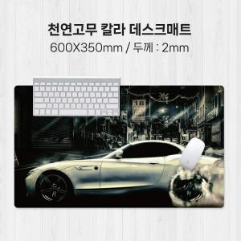

【상세/제작정보】

【인쇄/포장옵션】 | 풀칼라 / OPP(비닐)

【공급단가】 | 수량 | 100~ | 300~ | 500~ | 1,000~ | 3,000~
*VAT별도 | 단가 | 4,900원 | 4,720원 | 4,550원 | 4,370원 | 4,200원

【상품 URL】 | https://www.synergygift.co.kr:443/src/goods_detail.php?gdno=28490

